Prévisionnel
 | 2017-01-08 | 2017-01-09 | 2017-01-10 | 2017-01-11 | 2017-01-12 | 2017-01-15 | 2017-01-16 | 2017-01-17 | 2017-01-18 | 2017-01-19
Tâches
Tâches Générales
Logo
Template des rapports à rendre
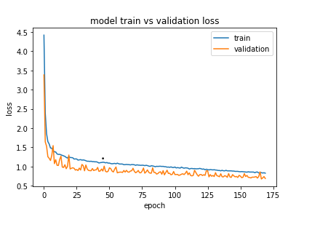
Etudes licence sur le code
Proposition licence/ decision
Visuel du site web
Qualité
tests unitaires
tests de non-regression
tests globaux
Communication
page HTML décrivant le projet
réseaux sociaux
README du github officiel de SID
A la demande
Soutenance
Rédaction du rapport

